裏面 (R8-R10)
令和8～10年度 安全就業スローガン

・ 仕事は 無理せず 慌てず 安全に

・ 仕事始める前に 準備と確認 みんなで守る 安全作業

・ いつもの作業 その慣れと油断が 事故を呼ぶ

作業前安全⑨チェック

※確認して☑を入れてください。（ 該当なし ）

① 体調に問題はないですか

② 作業にあった服装ですか

③ 作業前ミーティングは実施しましたか

④ 準備体操はしましたか

⑤ 熱中症対策は万全ですか（水分・塩アメ等・保冷剤・空調服）

⑥ 安全保安具（ヘルメット、胴ベルト、地下足袋・安全靴、保護メガネ、安全チョッキ等）

⑦ 作業現場周辺は確認しましたか

⑧ 障害物は取り除きましたか

⑨ 飛石防護ネット等は用意しましたか
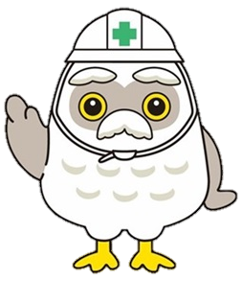

 | 射水市シルバー人材センター

